Sheet1
※注意事項
◆本文の文字数は、約１５０文字～２００文字程度を目安にしてください。
◆記事量により原稿量を調整させていただく場合があります。
◆５Ｗ１Ｈ（日時・場所・申込の有無・費用など）を基本に入力ください。
広報紙「まちかどインフォメーション」投稿様式
 | タイトル
 | 本文

自動で計算されます。参考にしてください。
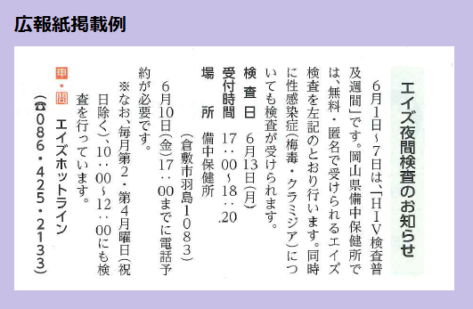
 |  | 入力文字数
 |  | 0
本文

タイトル

こちらへ
お送りください。
 | お名前
 | ご住所
 | 電話番号
 | FAX番号
 | メール


早島町 まちづくり企画課
☎ 086-482-0612 FAX 086-482-3405
✉ kikaku@town.hayashima.lg.jp

